关系图
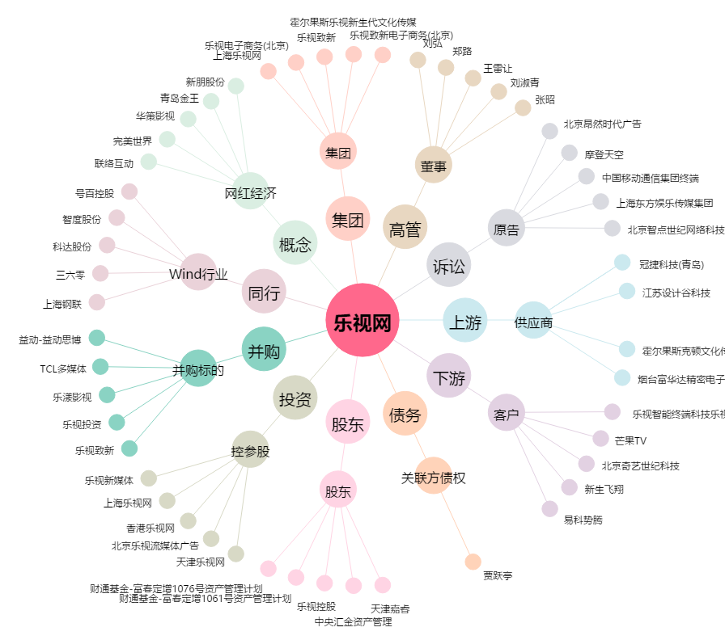
乐视网[300104.SZ] - 关系概览图

